basisformules
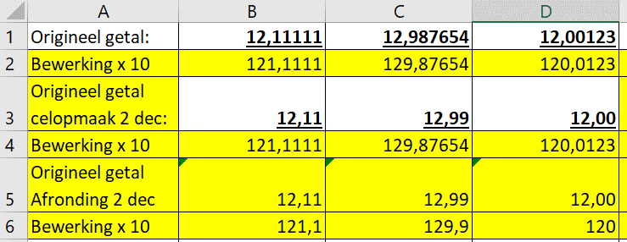
 | 12.111111111 | 123.98765432 | 9876.0001235
Zelvde getal celig: | 12.1 | 124.0 | 9,876.0
x10 (celig) | 121.11111111 | 1,239.87654321 | 98,760.00123457
Echt afronden: | 12.1 | 124.0 | 9,876.0
x10 (echt) | 121.000 | 1,240.000 | 98,760.000

Naar beneden afronden: | 12 | 123 | 9876
Naar boven afronden: | 13 | 124 | 9877

Naar beneden afronden: | 0 | 100 | 9800
Naar boven afronden: | 100 | 200 | 9900
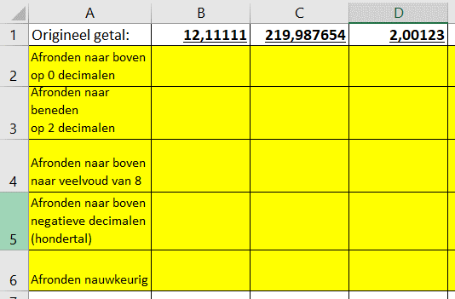
Afronden beneden | 10 | 120 | 9875
Afronden boven | 15 | 125 | 9880

Party
INPUT: hoeveel leden hebben zich ingeschreven? | 64

Voor de organisatie van een feest moeten volgende kosten in rekening worden gebracht: de cateraar vraagt €15,50 per persoon voor het diner
Champagne: 18,50/fles - 2 glazen per persoon - 6 glazen per fles
€165,00 voor de versiering van de zaal.
De huurprijs voor de zaal bedraagt €125,00.
€280,00 voor de licht- en muziekinstallatie.
INPUT: hoeveel leden hebben zich ingeschreven?
Om de kas van de club wat te spijzen werd besloten de kostprijs per deelneme naar boven af te ronden op het 5-tal. Bereken de kostprijs per lid. Bereken hoeveel de totale overschot in kas zal bedragen.
cateraar | 15.5
campagne | 6.1666666667
zaal | 1.953125
licht-muziek | 4.375
versiering | 2.578125

Kostprijs p/l: | 35
Overschot kas: | 283.33333333

DIY Nutella
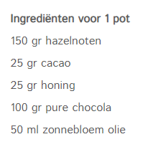
Hoeveel gram noten heb ik?
Hoeveel volle potten heb ik dan?

autos
Aantal personen vervoeren;
 |  | 51 | 89 | 121 | 223 | 316
Aantal passagiers | 3 | 17 | 30 | 41 | 75 | 106
 | 4 | 13 | 23 | 31 | 56 | 79
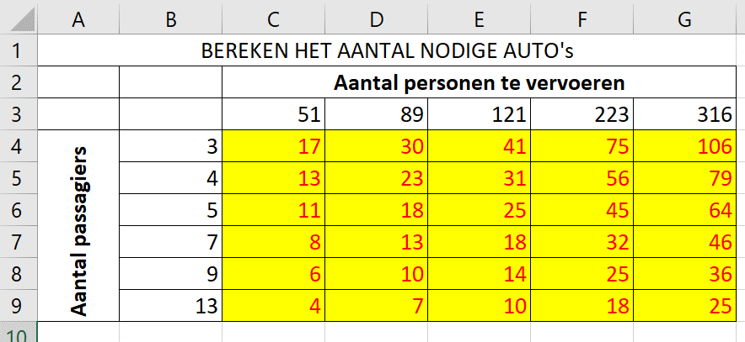
 | 5 | 11 | 18 | 25 | 45 | 64
 | 7 | 8 | 13 | 18 | 32 | 46
 | 9 | 6 | 10 | 14 | 25 | 36
 | 13 | 4 | 7 | 10 | 18 | 25

achtbaan
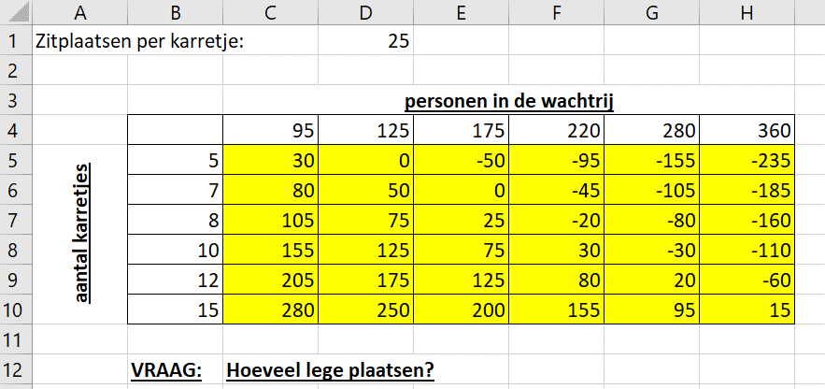
Zitplaatsten per karetje: | 60
Lege plaatsen: | 205
 | Personen in wachtrij
 |  | 95 | 125 | 175 | 220 | 280 | 360
 | 5 | 205 | 175 | 125 | 80 | 20 | -60
 | 7 | 325 | 295 | 245 | 200 | 140 | 60
 | 8 | 385 | 355 | 305 | 260 | 200 | 120
 | 10 | 505 | 475 | 425 | 380 | 320 | 240
 | 12 | 625 | 595 | 545 | 500 | 440 | 360
 | 15 | 805 | 775 | 725 | 680 | 620 | 540

